再確認テーマ一覧
●処理方式・内容の再確認
【対象項目の考え方】
構築アプリケーション単独で検討・判断できない下記項目について、処理内容の再確認を行う
・他システム連携処理にて、連携先システムと確認が必要な項目
・三菱電機環境のディレクトリ・ツールの使用方法について確認が必要な項目

No | 項目 | 確認内容 | 連携先システム、関連サーバ
1 | Javaアプリ関連
2 | Javaアプリログ | ログファイル名、出力ディレクトリ、ログ出力内容 | 社内Javaアプリサーバ、社外Javaアプリサーバ、監視システム（エラー検知）
4 | ディレクトリ構成 | デジタルアセットファイルの配置先・配置フロー アプリモジュール、ワークディレクトリ、ログディレクトリ ※バッチ処理・画面処理・機種別段階リリースを含めたディレクトリ考慮 | 社内Javaアプリサーバ、社外Javaアプリサーバ、PIMサーバ、Akamai
5 | メール配信 | メールサーバ接続情報、検証環境でメール配信がされるための設定・制約（結合前に必要な情報） | メールサーバ
6 | PIM-WEB連携バッチ | マウント元・先ディレクトリ、jobDes利用方法 | PIMサーバ、jobDes
7 | 共通認証 | 実現方式 | 共通認証システム
8 | Akamai | rsyncコマンド情報 | Akamai
9 | XML配信 | XML配置処理方式、機種別段階移行用マージ処理 | eManual Viewer、F技セ向けFAサイト公開情報、FA SPEC Search、TSDC
10 | TeamSite・LiveSite関連
11 | TeamSiteログ | ログファイル名、出力ディレクトリ、ログ出力内容(設定要否確認) | 社内TeamSietサーバ、監視システム（エラー検知）
12 | LiveSiteログ | ログファイル名、出力ディレクトリ、ログ出力内容 | 社内LiveSiteサーバ、社外LiveSiteサーバ、監視システム（エラー検知）
13 | DB接続 | 接続情報（Javaアプリ関連と同内容） | アプリ向けMySQLデータベース
14 | 静的ページ配信 | 確認・公開静的ページ配信フロー | 社内TeamSiteサーバ、社内Webサーバ、社外Webサーバ
15 | 動的ページ配信 | 確認・公開動的ページ配信フロー | 社内TeamSiteサーバ、社内LiveSiteサーバ、社外LiveSiteサーバ
16 | 外部連携HTMLタグ | 生成HTMLタグ内容、タグ連携先整理 | Googleアナリティクス、リコメンド(NTT Com)、SFA(Salesforce)
17 | 共通
18 | DB相互参照 | 機種別段階移行用、アップロードシステム相互参照DB設定 | アップロードシステム、アプリ向けMySQLデータベース
19 | ドキュメントDB公開 | カタログ・資料請求システム向けのDB公開ユーザー情報、設定整理 | カタログ・資料請求システム、アプリ向けMySQLデータベース

Javaアプリログ
Javaアプリログ

MySQL全体会議より変更の可能性あり
app_modules⇒app_modules_mysql等
 | ■前提

 |  | ・SCSK Javaアプリケーションより下記2種のログ出力を行う
 |  | No | ログ内容 |  |  | ログ出力パス
 |  | 1 | Webログ |  |  | /var/log/fa/app/cms-customize.log
 |  | 2 | バッチログ |  |  | /u01/fa/app_modules/log/gweb_batch/cms-pim.log

 | ■SCSK Javaアプリケーションログ

 |  | ・フォーマット
 |  |  | Web
 |  |  |  | "日時" "ログレベル" "プロセスID" "ユーザーID" --- "スレッド名" "クラス名" : "メッセージ（error時stack trace含む）"
 |  |  | バッチ
 |  |  |  | "日時" "ログレベル" "プロセスID" --- "スレッド名" "クラス名" : "メッセージ（error時stack trace含む）"
現状db、was等のミドルは運用センターで監視しているが、アプリでエラー発生は検知していない
⇒最低限現行通り、オプションで通知すべきエラーがあれば別途相談（5/14打合せ）
 |  |  |  | ※ログレベル：TRACE ＜ DEBUG ＜ INFO ＜ WARN ＜ ERROR
 |  |  |  | （検証環境以降はINFOレベル以上を出力）

 |  | ・ログローテート

 |  |  | ・ログファイル名は日付変更のタイミングでファイル名に年月日（YYYY-MM-DD）を付与し、過去ファイルを退避する
 |  |  |  | （例）2020/04/01時点
 |  |  |  |  | cms-customize.log
 |  |  |  |  | cms-customize.log.2020-03-31
 |  |  |  |  | cms-customize.log.2020-03-30

 |  |  | ・ログローテートは、サーバ共通処理（本システム外）にて、毎日00:05に実行されるshによって、以下の条件に一致するファイルが、圧縮され同ディレクトリ階層の"./old"ディレクトリに移動される
 |  |  |  | ・ログファイル名が以下の正規表現と一致
 |  |  |  | 「*20[1-9][0-9]-[0-1][0-9]-[0-3][0-9]*」または「*20[1-9][0-9][0-1][0-9][0-3][0-9]*」
 |  |  |  | 例：「2020-01-01」または「20200101」
 |  |  |  | ・7日以上経過

ディレクトリ構成
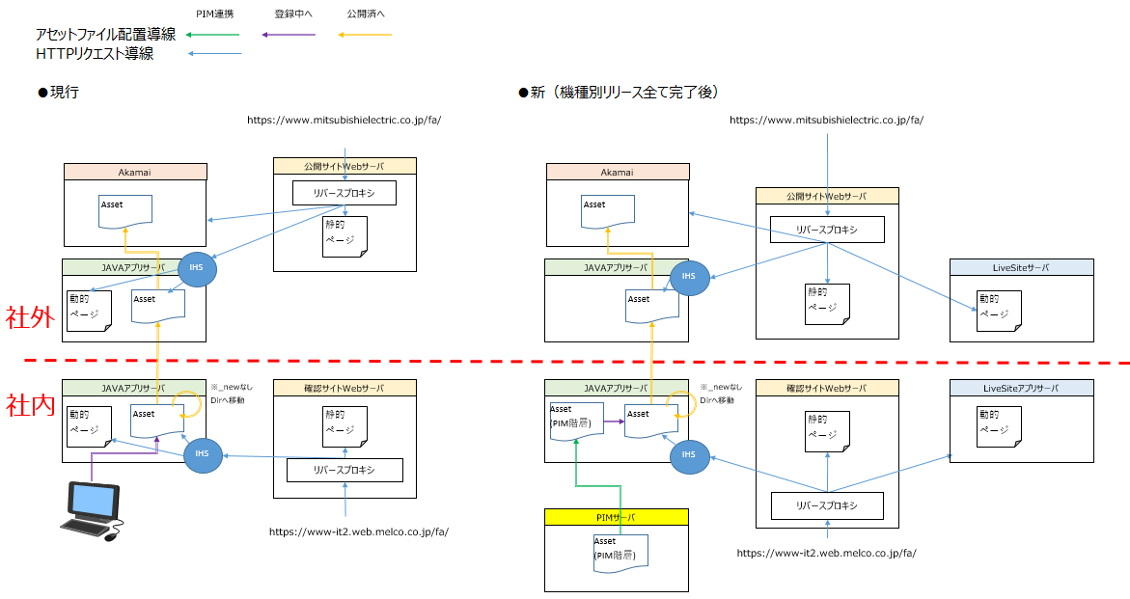
ディレクトリ構成

 | ■前提

 |  | ・Javaアプリサーバでは下記ディレクトリを使用する
 |  | （共通設計．07_2_サーバディレクトリ構成.xlsx 抜粋）

アドオン画面各種ファイル（モジュール以外）配置先は現行アプリケーションに合わせて配置

バッチ各種ファイル配置先は#292にて確認

バッチログ置先は#292、MySQL全体会議にて確認
ログファイル名は#312にて確認

WASモジュール配置先は#292にて確認

FAサイト向けデジタルアセットファイル配置先は
5/20実現性WG、5/26移行WG、5/27製作所WGにて確認

アドオン画面ログ置先は#292、#301にて確認
ログファイル名は#312にて確認
【決定経緯】
5/8,5/14,5/20実現性WGにて同一構成とするメリットを確認
・機種ごとにファイル配置パスはわかれるため、アプリケーション処理として同一階層として問題なし
・別構成とする場合、Javaアプリサーバ．IHS Alias設定が必要なため全体影響する作業が必要
・移行作業負荷が高くなる（移行Tではデジタルアセットファイル階層を現行と変える想定なし）
5/26移行WG、5/27製作所WGにて同一構成でとした場合の、移行静止点後の更新発生時の二重メンテ運用を展開し、BUから合意を得る

 |  | ・デジタルアセットファイル配置領域について

 |  |  | ・現行システム（アップツール）と同ディレクトリ配置先とする

4/23実現性WGにて確認

 |  |  | ・現行システム（アップツール）と同サーバ間遷移とする（初回サーバ配置はWebアップロード・PIM連携の差異あり）

PIM-WEB連携バッチ
MySQL全体会議より変更の可能性あり
app_modules⇒app_modules_mysql等
PIM-WEB連携バッチ

 | ■前提

 |  | ・PIM-WEB連携バッチはjobDesから実行されるshellより起動する
 |  |  | 実行シェル | シェルファイル | シェル起動パラメータ | 実行サイクル | 実行ユーザー | 戻り値
 |  |  | PIMデータ取込 | /u01/fa/app_modules/batch/gweb_batch/bin/pimweb.sh | なし | 15分毎 | root | 0：正常、4:異常
 |  |  | 連携データ削除バッチ | /u01/fa/app_modules/batch/gweb_batch/bin/pimwebrefresh.sh | なし | 日次/0:30 | root | 0：正常、4:異常

 |  | ・lockファイルを使用し、同時起動制御を行う。
実行サイクル
取込：QA298にて確認（shell処理内で5分間隔3回実行）
削除：5/14打合せにて確認
 |  | ・jobDes異常終了時（shell戻り値4）も、後続ジョブは実行される。
 |  | ※lockファイル残存状態で終了した場合、後続ジョブも実態は処理スキップ

 |  | ・PIMデータ取込シェルは、シェル処理内でバッチ起動を3回実行（5分インターバル）とし、実態5分間隔のデータ取込を実現する
 |  | 3処理全て正常の場合、jobDesへ戻り値0:正常を返す
 |  | 1処理でもエラーがあれば、繰り返し処理を中断し、jobDesへ戻り値4:異常を返す

共通認証
共通認証

 | ■前提

 |  | ・グループ共通認証システムを使用する
 |  | 【受領資料抜粋】（グループ認証基盤 業務システム開発者向けマニュアル 概要編_1.3版.pdf）
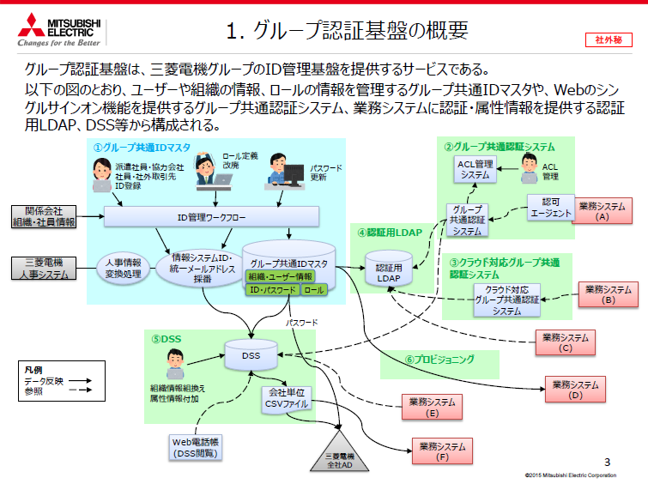

アドオン画面認証方式（5/14打合せ）

 |  | ・受領した下記モジュール用途
 |  |  | ファイル名 |  |  | モジュール名称 | 用途
 |  |  | CAAAgentJava.jar |  |  | 認可エージェント | クライアントからのリクエストを受付け、認証セッション確認（下図）
アドオン画面機能として
ログイン画面は不要（5/14打合せ）
 |  |  |  |  |  |  | 認証済の場合：リクエストヘッダーにユーザー情報を付与し業務システムに中継
 |  |  |  |  |  |  |  | ユーザーID「DIR-UID」のみ使用
 |  |  |  |  |  |  | 未認証の場合：認証サーバ．ログイン画面へリダイレクト

ログイン名称はDSSAPIから取得、権限情報はアドオン画面管理のDBで保持
（5/14打合せ）
 |  |  | dssapi.jar |  |  | DSS API | DSS情報へのアクセスメソッドを複数提供
 |  |  |  |  |  |  | ※DSS APIの認証メソッド（ID・PWを引数に認証状態を返すメソッド）は使用しない
 |  |  |  |  |  |  | ※アドオン画面からはユーザー名取得メソッドを使用（権限情報はアドオン画面DBで管理）

 |  |  | 【受領資料抜粋】（プログラマーズガイド_1.5.pdf）
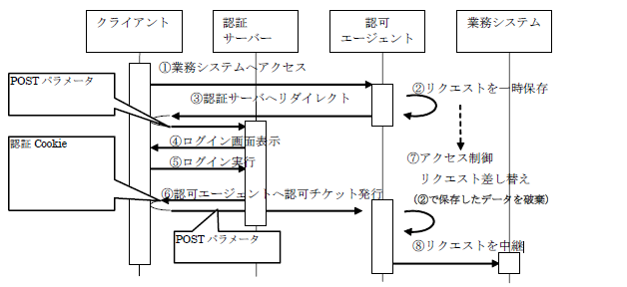

依頼方法・必要な情報は何か、検証本番両方でいるのか
Q&A #397
 | ■今後の必要作業

 |  | ・グループACL管理システムへの、アドオン画面システムの登録・暗号鍵発行を依頼

依頼方法・必要な情報は何か
Q&A #398
 |  | ・グループ共通IDマスタへの、テストID・PW登録を依頼

 |  | ・アプリケーション設定ファイル作成
 |  |  | - | web.xmlに認証パスを記載
 |  |  | - | caa_agent.propertiesにアクセスログパス、暗号鍵ファイルパス等を記載

 |  | ・アプリケーション処理改修
 |  |  | - | リクエストヘッダーからユーザーIDを取得する処理を追加
 |  |  | - | ログアウトボタンリンク先を変更
 |  |  |  | https://グループ 共通認証サーバのホスト名 /CAS/logout.jsp
 |  |  |  |  | 検証機ホスト：testgaserv.caa.idc-t.melco.co.jp
 |  |  |  |  | 本番機ホスト：aserv.caa.idc-t.melco.co.jp

 |  | ※認可エージェントはWAS共有ライブラリ設定済

XML配信
XML配信

 | ■前提

 |  | ・社内Javaサーバ内で定期処理によりXMLファイル、jsonファイル、CSVファイルを生成する
 |  | ・XMLファイル、jsonファイルは社外Javaサーバ内下記作業ディレクトリ配下に一時作成する
 |  |  | 【作業ディレクトリ】/u01/fa/app_modules/gweb_addon/work/（xml、json）/
 |  | ・一時ディレクトリから、ファイル毎に所定のサーバ・ディレクトリへ配置し、「eManual Viewer」等の他システムからhttpリクエストにより参照・取得される
 |  | ・CSVファイルは直接社内Javaサーバ内所定ディレクトリへ配置する

 |  |  | ●本番環境構成
社外本番Javaサーバ
公開サイトWebサーバ

json
社外
XML
他システム
アプリDBサーバ
eManual Viewer
F技セ向けFAサイト公開情報
FA SPEC Search
TSDC
社内
確認用
公開用
社内本番Javaサーバ
確認サイトWebサーバ
httpリクエスト

作業ディレクトリ
XML
XML
json

json

csv

XML・json生成処理
XML・json生成処理
XML・json・CSV生成処理

 | ■ファイル生成処理・マージ処理

 |  | ・各サーバのファイル配置ディレクトリ
 |  | ・現行システムにより生成されたXMLファイルとマージルール

 |  | ⇒機種別段階リリース方針により決定
 |  |  |  | workareaに配置されたファイルをscskで

TeamSiteログ
TeamSiteログ

 | ■前提
（検証・本番）出力先ディレクトリ、ファイル名に問題なし⇒宣QA066
 |  | ・TeamSite標準ログに対し加工・独自設定は行わない
 |  | （参考）TeamSite標準ログ … TeamSiteCC内部動作ログ、TeamSite Apacheログ（/usr/Interwoven/TeamSite/local/logs/）

 |  | ・SCSKアプリケーション独自ログとして下記3種のログ出力を行う
 |  |  | No | ログ内容 |  |  |  | ログ出力パス
 |  |  | 1 | TeamSiteワークフロー内部処理のログ |  |  |  | /iwmnt/default/main/FA_site/FA_jp/WORKAREA/01_main_wk/templatedata/scsk/logs/GWEB/workflow.log
 |  |  | 2 | TeamSiteワークフロー作成時のCGIエラーログ |  |  |  | /iwmnt/default/main/FA_site/FA_jp/WORKAREA/01_main_wk/templatedata/scsk/logs/GWEB/workflow_cgi.log
 |  |  | 3 | TeamSiteワークフロー実行結果ログ |  |  |  | /iwmnt/default/main/FA_site/FA_jp/WORKAREA/01_main_wk/templatedata/scsk/logs/GWEB/workflow_history/[ジョブID].log

監視システムでエラーを検知しているか、検知ルールはなにか⇒宣QA067⇒Q&A #399⇒最低限現行通り、オプションで通知すべきエラーがあれば別途相談
 | ■SCSKアプリケーション独自ログ

 |  | ・No1、２
 |  |  | フォーマット
 |  |  |  | %d{yyyy/MM/dd HH:mm:ss.SSS} |  |  |  | %-5p | %m%n
TeamSiteサーバ内に自動ローテートの仕組み、ルールがあるか⇒FA本独自ローテートについてQA（Q&A #348）⇒ログローテート処理はアプリケーション個別に組み込むこととする
 |  |  |  | ↑日時 |  |  |  | ↑OSのPID | ↑メッセージと改行

 |  |  | ログローテート・削除処理
 |  |  |  | ・jobDes起動シェルスクリプトにより、ローテート処理を行う
 |  |  |  |  | ・ログファイル名はシェル起動のタイミングでファイル名に前日年月日（YYYY-MM-DD）を付与し、退避する
 |  |  |  |  |  | （例）2020/04/01時点
 |  |  |  |  |  |  | workflow.log
 |  |  |  |  |  |  | workflow.log.2020-03-31
 |  |  |  |  |  |  | workflow.log.2020-03-30

 |  |  |  |  | ・同シェルスクリプトにより、以下の条件に一致するファイルが、圧縮され同ディレクトリ階層の"./old"ディレクトリに移動される
 |  |  |  |  |  | ・ログファイル名が以下の正規表現と一致
 |  |  |  |  |  | 「*20[1-9][0-9]-[0-1][0-9]-[0-3][0-9]*」または「*20[1-9][0-9][0-1][0-9][0-3][0-9]*」
 |  |  |  |  |  | 例：「2020-01-01」または「20200101」
 |  |  |  |  |  | ・7日以上経過

 |  | ・No3
 |  |  | フォーマット
 |  |  |  | ジョブID:[ジョブID]
 |  |  |  | ジョブ作成者:[申請TeamSiteユーザID]
 |  |  |  | 配信種別:[即時配信/スケジュール配信]
 |  |  |  | 配信日時:[yyyy/MM/dd hh:mm]
 |  |  |  | メールタイトル:[申請タイトル]
 |  |  |  | 補足コメント:[申請申請タイトル]
 |  |  |  | 申請コメント:[申請コメント]
 |  |  |  | 確認者:$workflow_checker
 |  |  |  | 承認者数:[レビュー階層数（1か2）]
 |  |  |  | 承認情報:[依頼者/一次精進者、二次承認者のユーザID]
 |  |  |  | 配信ファイル:
 |  |  |  | [配信ファイルリスト]

 |  |  |  | 自動配信ファイル:
 |  |  |  | [自動配信ファイルリスト]

 |  |  |  | 削除ファイル:
 |  |  |  | [削除配信ファイルリスト]

 |  |  | ログ削除処理
 |  |  |  | ・jobDes起動シェルスクリプトにより、ローテート処理を行う
 |  |  |  |  | ・以下の条件に一致するファイルが、圧縮され同ディレクトリ階層の"./old"ディレクトリに移動される
 |  |  |  |  |  | ・更新日が7日以上経過

LiveSiteログ
出力先ディレクトリ、ファイル名
に問題なし（5/7打合せ）
LiveSiteログ

 | ■前提

 |  | ・下記LiveSite標準ログに対し、SCSKアプリケーションログ（Java処理ログ）を追記する
 |  | No | ログ内容 |  |  |  | ログ出力パス
 |  | 1 | LiveSiteアプリケーションログ |  |  |  | /usr/Interwoven/LiveSiteDisplayServices/runtime/tomcat/livesite.runtime.log

 | ■SCSKアプリケーションログ

監視システムで検知可能か⇒宣QA068⇒Q&A #400⇒最低限現行通り、オプションで通知すべきエラーがあれば別途相談
 |  | ・No1
 |  |  | フォーマット
 |  |  |  | [日時] [ログレベル] [Javaクラス名] メッセージ
 |  |  |  | ※ログレベル：DEBUG ＜ INFO ＜ WARN ＜ ERROR ＜ FATAL

SCSKで個別設定が必要か
⇒宣QA069⇒TeamSiteQA（Q&A #348）結果に合わせる⇒ログローテート処理はアプリケーション個別に組み込むこととする
 |  |  | ログローテート・削除処理
 |  |  |  | ・ログファイル名はtomcatにより、日付変更のタイミングでファイル名に年月日（YYYY-MM-DD）を付与し、過去ファイルを退避する
 |  |  |  |  | （例）2020/04/01時点
 |  |  |  |  |  | livesite.runtime.log
 |  |  |  |  |  | livesite.runtime.log.2020-03-31
 |  |  |  |  |  | livesite.runtime.log.2020-03-30

 |  |  |  | ・jobDes起動シェルスクリプトにより、過去ファイルを退避する
 |  |  |  |  | ・シェルスクリプトにより、以下の条件に一致するファイルが、圧縮され同ディレクトリ階層の"./old"ディレクトリに移動される
 |  |  |  |  |  | ・ログファイル名が以下の正規表現と一致
 |  |  |  |  |  | 「*20[1-9][0-9]-[0-1][0-9]-[0-3][0-9]*」または「*20[1-9][0-9][0-1][0-9][0-3][0-9]*」
 |  |  |  |  |  | 例：「2020-01-01」または「20200101」
 |  |  |  |  |  | ・7日以上経過

 |  |  |  |  |  |  |  | 、

動的ページ配信
動的ページ配信

 | ■前提

 |  | ・動的ページ配信は、TeamSiteのWFにより行われる
NW上、社内・社外LiveSiteへOpen Deployで
配信可能（5/7打合せ）
社外LiveSiteサーバ
 |  |  | ●本番環境構成

ページ
ファイル
reciever
社外

社内
社内LiveSiteサーバ
社内TeamSiteサーバ

ページ
ファイル
reciever
設定
ファイル
社外公開WF
ページ
ファイル

社内公開WF
※配信先LiveSiteサーバホスト、ディレクトリを設定ファイルに記載

ページファイル（.page/.component）を配信するWFはアプリケーション側で個別構築（5/7打合せ）

 |  | ・検証環境についても同構成でWF処理によりページ配信可能

外部連携HTMLタグ
外部連携HTMLタグ

 | ■前提

5/20打合せにて、
2020/11時点でPardot連携不要と確認済
 |  | ・FAサイトHTMLに所定タグを埋め込むことで、下記外部連携を行う
 |  |  | ①Googleアナリティクス
 |  |  | ②リコメンド(NTT Com)
 |  |  | ③SFA(Salesforce)※Pardot

 | ■HTML埋め込みタグ
5/20コンセント社QAより確認済
 |  | ※2020/4/24受領「mel_PIM-Web_200423.pptx」に従い、指定されたJavaScriptを読み込む

 |  |  | ①Googleアナリティクス | /shared/js/head_include.js
 |  |  | ②リコメンド(NTT Com) | //d.rcmd.jp/www.mitsubishielectric.co.jp_fa/fa/recommend.js

ドキュメントDB公開
ドキュメントDB公開

定義提示の作業プロセスは認識相違なし
MySQL設定作業担当変更の可能性あり（5/14打合せ）
 | ■前提

 |  | ・作業プロセス
 |  |  | ・SCSKより、新システムテーブル定義をカタログ・資料請求システム担当者へ提示（提示時期：2020/6 下旬）

 |  |  | ・新システムDB(MySQLデータベース・テーブル）へのアクセスユーザーはカタログ・資料請求システム側にて整理・申請頂く想定。
 |  |  | ・カタログ・資料請求システム側使用ユーザーは参照権限のみとする想定。
 |  |  | ・MySQLへのユーザー作成は事務局（MIND)にて作成頂く想定。

